ISKOOR
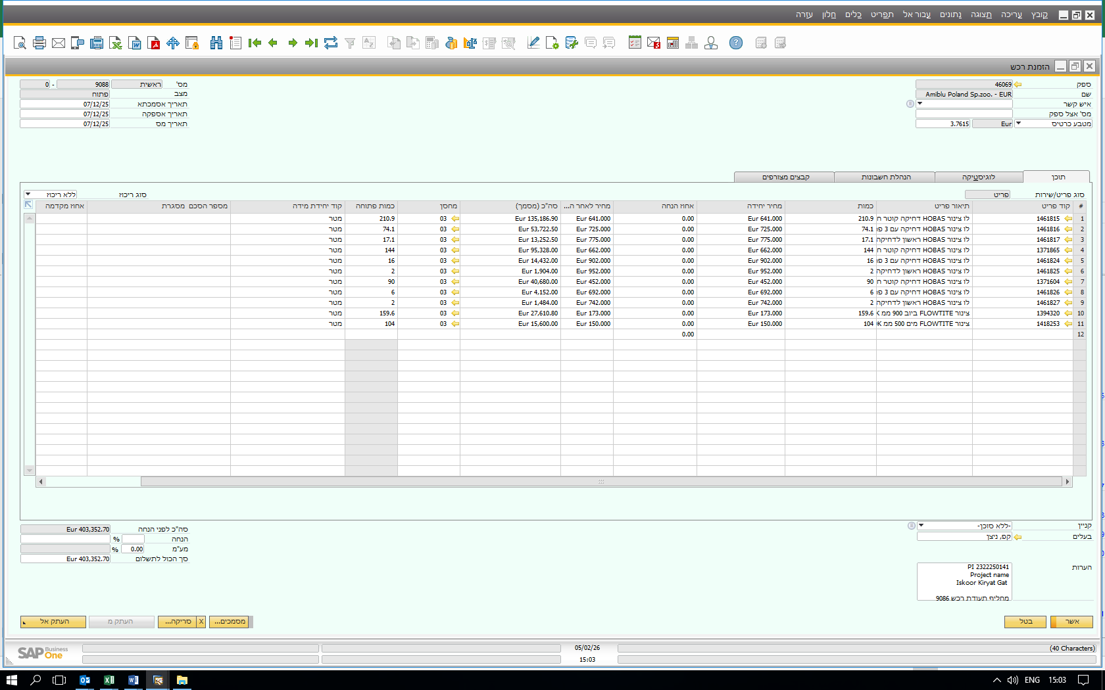
 |  |  |  |  |  |  |  |  |  |  | שורה 10 | שורה 11 | שורה 1 | שורה 2 | שורה 3 | שורה 4 |  |  | שורה 7
 |  |  |  |  |  |  |  |  |  |  | Flowtite pipes Gdańsk |  | HOBAS Jacking pipes Dąbrowa Górnicza
 |  | BL | תאריך שחרור | ETA | תאריך אספקה ללקוח | Date of INV | DN | Invoice no. | Invoice value | Container no. | DN900 | DN500 | DN1280 standard | DN1280 w/nozzles | DN1280 first pipes | DN1000 standard | DN1000 w/nozzles | DN1000 first pipes | DN750 standard | DN750 w/nozzles | DN750 first pipes | ת.מ רכש | COA1 | COA2 | COA3 | COA4 | COA5 | COA6
סופק | LOT1 | 262995664 | 2026-02-10 | 2026-01-28 |  | 2025-12-17 | 1872252227 | 2022254214 | 8,160.04 | TCNU 1724048 | 45.6 |  |  |  |  |  |  |  |  |  |  |  | DN500
 |  |  |  |  |  | 2025-12-17 | 1872252228 | 2022254225 | 8,160.04 | MRSU3896495 | 45.6
 |  |  |  |  |  | 2025-12-18 | 1872252229 | 2022254235 | 8,160.04 | MRKU2517188 | 45.6
 |  |  |  |  |  | 2025-12-19 | 1872252230 | 2022254241 | 12,366.64 | TRHU 6226993 | 22.8 | 64 |  |  |  |  |  |  |  |  |  |  |  | DN0900
 |  | 262995800 | 2026-02-10 | 2026-01-28 |  | 2025-12-19 | 1872252231 | 2022254243 | 6,369.20 | HASU 1243697 |  | 40
השתחרר 10/03/26 | LOT2 229746 | 265128801 | 2026-03-10 |  |  | 2026-01-26 | 1822260154 | 2022260158 | 27,400.60 | TLLU5280678 |  |  |  |  |  | 45.592
 |  |  |  |  |  | 2026-01-26 | 1822260153 | 2022260179 | 27,405.00 | UETU6645884 |  |  |  |  |  | 45.6
 |  |  |  | 2026-03-04 |  | 2026-01-27 | 1822260156 | 2022260185 | 34,440.61 | MSKU9895155 |  |  |  |  |  |  |  |  | 71.759 | 5.975 | 2
 |  |  |  |  |  | 2026-01-27 | 1822260155 | 2022260191 | 31,796.65 | TRHU4149305 |  |  |  |  |  | 22.798 | 17.08 | 5.497
 | LOT3a | 265129341 |  | 2026-03-21 |  | 2026-02-11 | 1822260363 | 2022260398 | 21,229.28 | TCNU2820072 |  |  | 5.7 |  |  | 28.5
 |  |  |  |  |  | 2026-02-11 | 1822260364 | 2022260400 | 15,242.12 | MRKU4973422 |  |  | 22.8
 |  |  |  |  |  | 2026-02-12 | 1822260367 | 2022260407 | 16,004.22 | MSKU1701090 |  |  | 17.097 |  | 5.7
 |  |  |  |  |  | 2026-02-12 | 1822260366 | 2022260414 | 15,876.32 | SUDU8528420 |  |  | 17.1 |  | 5.515
 | Lot 3b | 265567127 |  | 2026-03-21 |  | 2026-02-12 | 1822260365 | 2022260415 | 9,099.19 | SUDU7629416 |  |  |  |  |  |  |  |  | 17.943
 | LOT 4 | 265129525 |  | 2026-03-26 |  | 2026-02-13 | 1822260370 | 2022260424 | 16,199.72 | MRSU6628217 |  |  | 11.4 | 11.4
 |  |  |  |  |  | 2026-02-13 | 1822260369 | 2022260425 | 16,005.92 | MSKU1303028 |  |  | 17.1 |  | 5.7
 |  |  |  |  |  | 2026-02-16 | 1822260372 | 2022260440 | 16,199.72 | MSKU9126546 |  |  | 11.4 | 11.4
 |  |  |  |  |  | 2026-02-16 | 1822260371 | 2022260442 | 16,195.59 | CAAU9785953 |  |  | 11.395 | 11.398
 |  |  |  |  |  | 2026-02-17 | 1822260374 | 2022260459 | 16,199.72 | MRKU3709605 |  |  | 11.4 | 11.4
 |  |  |  |  |  | 2026-02-17 | 1822260373 | 2022260467 | 16,199.72 | GAOU7084180 |  |  | 11.4 | 11.4
 | LOT5 | 266306854 |  | 2026-03-26 |  | 2026-02-18 | 1822260376 | 2022260479 | 15,239.29 | GAOU7664208 |  |  | 22.795
 |  |  |  |  |  | 2026-02-18 | 1822260375 | 2022260483 | 16,199.72 | GAOU7183183 |  |  | 11.4 | 11.4
 |  |  |  |  |  | 2026-02-19 | 1822260378 | 2022260489 | 15,242.12 | MRSU5508114 |  |  | 22.8
 |  |  |  |  |  | 2026-02-19 | 1822260377 | 2022260497 | 15,720.92 | TCLU4961175 |  |  | 17.1 | 5.7
 |  |  |  |  |  |  |  |  |  | Ordered quantity | 159.6 | 104 | 210.9 | 74.1 | 17.1 | 142.5 | 17.1 | 5.7 | 90 | 6 | 2
 |  |  |  |  |  |  |  |  |  | delivered | 159.6 | 104 | 210.887 | 74.098 | 16.915 | 142.49 | 17.08 | 5.497 | 89.702 | 5.975 | 2
 |  |  |  |  |  |  |  |  |  | to be delivered | 0 | 0 | 0.013 | 0.002 | 0.185 | 0.01 | 0.02 | 0.203 | 0.298 | 0.025 | 0

